アイデア発想シート
①アイデア発想シート
 |  | 創造性開発セミナー
 |  | チーム番号： J 学生番号：20015 氏名：市村 裕章

Brain Stormingにて提案するアイデア
「創造性開発セミナー2022事前の手引き」を読み、楽しい「照明ロボ」を発想して下さい。Classroomにアップロードすること。期限：9月22日（木）23:59

アイデア | 照明駆動メカのアイデア（75×75mmのポストイットに記載できること）
1 | カメラで人を感知して追従する
2 | 未使用時は折りたためる
3 | 勉強モードと休憩モードでライトが切り替わる
4 | スマホを充電できる
5 | デジタル時計が付いている
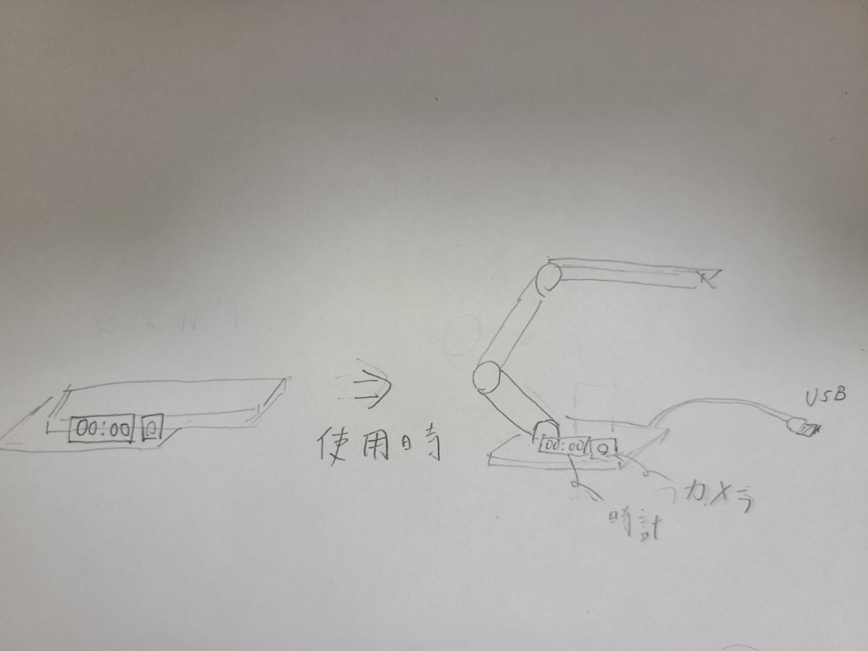 解決策の説明図：手書き図を貼り付けても可（必ず記載）

アイデア | AIによって動かす方法（75×75mmのポストイットに記載できること）
1 | 喋って操作できる
2 | 時間を計測して、休憩時間を知らせる
3 | スマホと通信して何かする
4 | 湿度センサーで、快適でない湿度のときにライトで知らせてくれる
5
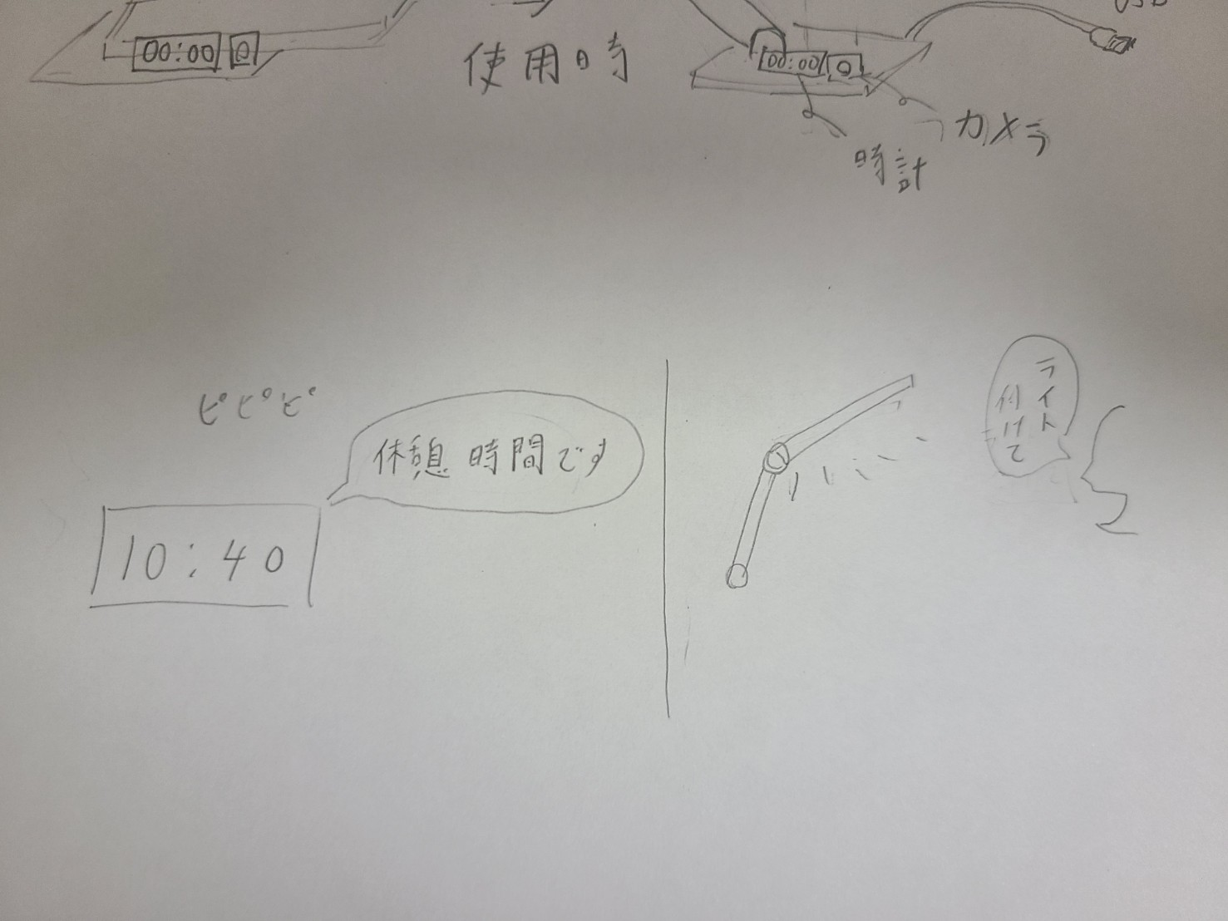 解決策の説明図：手書き図を貼り付けても可（必ず記載）

